Hoja1
 | ACTIVIDADES TELETRABAJO BOC-DESARROLLO 21/10/2021

Galo Rubio | Tarea: 52806560
 | 1.1. Se asiste a entregar los examenes medicos.
 | 1.2. Se asiste a la capacitacion de monitoreo Splunk.
 | 1.3. Se continua la configuracion de master/slave mysql.
 | 1.4. Se revisa la consulta para obtener las tareas del reporte de telcograf.
Carlos Vinueza | 1. Tarea: 52791581 --> Mediante esta tarea se ha trabajado en los scripts para eliminar registros de vacaciones. No se tiene una parte gráfica, por lo que se trabaja en código backend. Se revisa en conjunto con los compañeros el dashboard de extracción de tareas por turno extra, pero aún no se tienen resultados satisfactorios de carga de datos.
 | 2. Tarea: 52820174 --> Se ha finalizado la capacitación de la plataforma, se rinde la evaluación de conocimientos y al instructor, plataforma Splunk.
 | 3. Tarea: 52754953 --> Se finaliza la revisión en conjunto con Monitoreo, se han definido nuevos alcances del proyecto.
Adrián Vilela | PERSONAL DE VACACIONES

David Vizcaino | Tarea: 52739007
 | 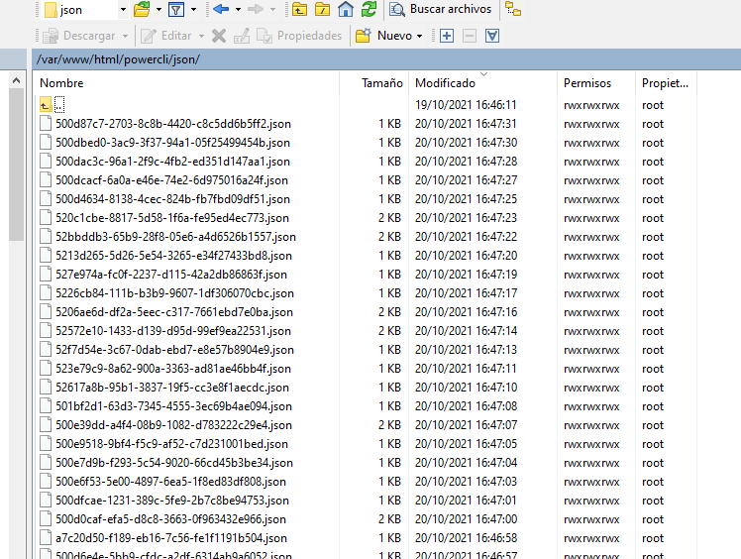 1.1 Se revisó la instalación del php y httpd en los servidores 172.30.147.69 y 172.30.31.23 actualizando los paquetes y haciendo pruebas de conexión via http. Se modificó los parámetros de la instalación y se ejecutó el script dentro del server 172.30.31.23. Se obtuvieron los datos requeridos para la creacion de los monitoreos. Se procedera a modificar el archivo de envío de alarmas para mejorar los datos ya obtenidos
 | 1.2 Se procedió a cambiar los parámetros de monitoreo de los zabbix para bajar la tasa de actualización de parámetros como textos o logs de los equipos
 | 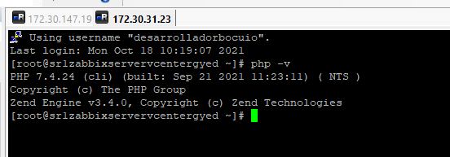 1.3 Se revisó la actualización del php en la máquina de gye. Se siguió el procedimiento de la página https://unihost.com/help/how-to-update-php-centos-7/ . Se procedió a actualizar la versión de la 5.4 a la 7.4. Se realizó pruebas de funcionamiento y se envió data desde zabbix gye hacia la base de datos .69.
Andrea Trujillo | 1.- Tarea: 52744278 --> Revisión de los datos de temperatura para el ingreso al monitoreo de los equipos que faltan, se revisó con Carlitos y Vicky el archivo de temperatura enviada, se verifica que algunos equipos ya tienen el dato de temperatura, se va a realizar el dashboard de temperatura de los equipos que tienen, con respecto a los equipos que no responden se indica que se consulte con TI porque equipos que tienen las mismas características unos responden y otros no
 | 2.- Tarea: 52749466 --> Pruebas con David de las alarmas de UIO y GYE, se revisó con David la instalación de powercli y los permisos para consultar la data a de GYE, se tiene problemas porque las máquinas no tenían nada instalado y se volvió a instalar y configurar todo de nuevo.

 | ..

